Ejercicios 1
EJERCICIOS FUNCIÓN SI
1. Si el valor actual supera el valor presupuestado debe colocar en la columna Resultado el texto "Presupuesto Excedido", de lo contrario debe ir "Aceptado"

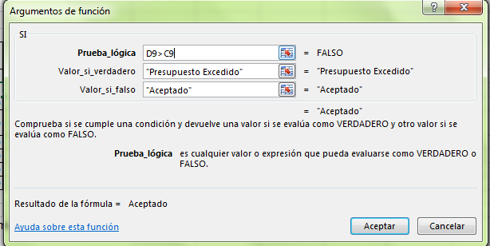
Torneo de Fútbol |  |  |  | Ejemplo

Categoría | Valor Presupuestado | Valor Actual | Resultado
Gastos
Árbitros | $ 640,000 | $ 600,000
Uniformes | $ 2,640,000 | $ 2,700,000
Alguiler de la cancha | $ 50,000 | $ 50,000
Trofeos | $ 50,000 | $ 55,000
Pelotas | $ 120,000 | $ 100,000
Equipo | $ 400,000 | $ 450,000
Seguro | $ 1,632,000 | $ 1,632,000

2. Supongamos que tenemos las notas de una evaluación y tenemos que calificar con "Aprobó" si la nota es mayor a o igual a 3,5 y "No aprobó" si es menor a 3,5.

Estudiantes | Nota | Condición
Rodrigo | 2.1
Benancio | 3.5
Pepe | 3.6
Jair | 2.7
Benito | 5
Damocles | 3.8
Julián | 4.3
Plutarco | 4

